1.รวม
โครงการภายใต้แผนแม่บทย่อย : 010202 ภาคใต้มีความสงบสุข ร่มเย็น
โครงการที่ปรากฎเป็นโครงการที่ผ่านการอนุมัติจากผู้บริหาร (M7) ของหน่วยงานเท่านั้น (ข้อมูล ณ เดือนมิถุนายน 2566)

ชื่อโครงการ/การดำเนินงาน | ชื่อโครงการ/การดำเนินงาน | ปีงบประมาณ | วันที่เริ่มต้นโครงการ | วันที่สิ้นสุดโครงการ | หน่วยงานระดับกองหรือเทียบเท่า | หน่วยงานระดับกรมหรือเทียบเท่า | หน่วยงานระดับกระทรวงหรือเทียบเท่า | ประเภทโครงการ | องค์ประกอบ | ปัจจัย
โครงการพัฒนาเศรษฐกิจและส่งเสริมศักยภาพพื้นที่จังหวัดชายแดนใต้ | โครงการพัฒนาเศรษฐกิจและส่งเสริมศักยภาพพื้นที่จังหวัดชายแดนใต้ | 2559 | ตุลาคม 2558 | กันยายน 2564 | กองแผนงานและวิชาการ | กรมวิชาการเกษตร | กระทรวงเกษตรและสหกรณ์ |  | 010202V03 | 010202V03F03
โครงการตำบลมั่นคง มั่งคั่ง ยั่งยืนในจังหวัดชายแดนภาคใต้ | โครงการตำบลมั่นคง มั่งคั่ง ยั่งยืนในจังหวัดชายแดนภาคใต้ | 2561 | ตุลาคม 2560 | กันยายน 2565 | กองแผนงาน | กรมพัฒนาที่ดิน | กระทรวงเกษตรและสหกรณ์ |  | 010202V03 | 010202V03F03
ปรับปรุงศูนย์คัดแยกผู้เสียหายจากการค้ามนุษย์ของสำนักงานตำรวจแห่งชาติ ณ อาคารศูนย์ฝึกอบรมสำนักงานตรวจคนเข้าเมือง | ปรับปรุงศูนย์คัดแยกผู้เสียหายจากการค้ามนุษย์ของสำนักงานตำรวจแห่งชาติ ณ อาคารศูนย์ฝึกอบรมสำนักงานตรวจคนเข้าเมือง | 2561 | มกราคม 2561 | มีนาคม 2562 | กองยุทธศาสตร์ สำนักงานยุทธศาสตร์ตำรวจ | สำนักงานตำรวจแห่งชาติ | หน่วยงานขึ้นตรงนายกรัฐมนตรี |  | 010202V01 | 010202V01F02
โครงการปรับปรุงสถานที่ควบคุมพิเศษกองบัญชาการตำรวจสันติบาล ชั้น 3, 4 และชั้นดาดฟ้า เป็นสถานที่ควบคุมคนต่างด้าว สำนักงานตรวจคนเข้าเมือง | โครงการปรับปรุงสถานที่ควบคุมพิเศษกองบัญชาการตำรวจสันติบาล ชั้น 3, 4 และชั้นดาดฟ้า เป็นสถานที่ควบคุมคนต่างด้าว สำนักงานตรวจคนเข้าเมือง | 2561 | พฤษภาคม 2561 | กันยายน 2562 | กองยุทธศาสตร์ สำนักงานยุทธศาสตร์ตำรวจ | สำนักงานตำรวจแห่งชาติ | หน่วยงานขึ้นตรงนายกรัฐมนตรี |  | 010202V01 | 010202V01F02
โครงการส่งเสริมอาชีพด้านการเกษตรในจังหวัดชายแดนภาคใต้ | โครงการส่งเสริมอาชีพด้านการเกษตรในจังหวัดชายแดนภาคใต้ | 2561 | ตุลาคม 2560 | กันยายน 2561 | กองส่งเสริมและพัฒนาการปศุสัตว์ (กสส.) | กรมปศุสัตว์ | กระทรวงเกษตรและสหกรณ์ |  | 010202V03 | 010202V03F02
โครงการพัฒนาในพื้นที่จังหวัดชายแดนภาคใต้ | โครงการพัฒนาในพื้นที่จังหวัดชายแดนภาคใต้ | 2561 | ตุลาคม 2560 | กันยายน 2565 | สำนักสนับสนุนและพัฒนาตามผังเมือง | กรมโยธาธิการและผังเมือง | กระทรวงมหาดไทย |  | 010202V03 | 010202V03F03
โครงการพัฒนาโครงสร้างพื้นฐานในพื้นที่จังหวัดชายแดนภาคใต้ | โครงการพัฒนาโครงสร้างพื้นฐานในพื้นที่จังหวัดชายแดนภาคใต้ | 2561 | ตุลาคม 2560 | กันยายน 2562 | สำนักสนับสนุนและพัฒนาตามผังเมือง | กรมโยธาธิการและผังเมือง | กระทรวงมหาดไทย |  | 010202V03 | 010202V03F03
โครงการส่งเสริมอาชีพด้านการเกษตรในจังหวัดชายแดนภาคใต้(กิจกรรมส่งเสริมอาชีพด้านการเกษตรในจังหวัดชายแดนภาคใต้้) | โครงการส่งเสริมอาชีพด้านการเกษตรในจังหวัดชายแดนภาคใต้(กิจกรรมส่งเสริมอาชีพด้านการเกษตรในจังหวัดชายแดนภาคใต้้) | 2562 | ตุลาคม 2561 | กันยายน 2562 | กองแผนงาน | กรมส่งเสริมการเกษตร | กระทรวงเกษตรและสหกรณ์ |  | 010202V03 | 010202V03F02
โครงการสนับสนุนการแก้ไขปัญหาและพัฒนาศักยภาพประชากรเป้าหมายในพื้นที่จังหวัดชายแดนภาคใต้ | โครงการสนับสนุนการแก้ไขปัญหาและพัฒนาศักยภาพประชากรเป้าหมายในพื้นที่จังหวัดชายแดนภาคใต้ | 2562 | ตุลาคม 2561 | กันยายน 2562 | กองตรวจราชการ | สำนักงานปลัดกระทรวงฯ | กระทรวงการพัฒนาสังคมและความมั่นคงของมนุษย์ |  | 010202V03 | 010202V03F03
แผนงานบูรณาการขับเคลื่อนการแก้ไขปัญหาจังหวัดชายแดนภาคใต้ | แผนงานบูรณาการขับเคลื่อนการแก้ไขปัญหาจังหวัดชายแดนภาคใต้ | 2562 | ตุลาคม 2561 | กันยายน 2562 | กองยุทธศาสตร์และแผนงาน (กยผ.) | กรมส่งเสริมการปกครองท้องถิ่น | กระทรวงมหาดไทย |  | 010202V03 | 010202V03F03
โครงการเสริมสร้างความปลอดภัยในชีวิตและทรัพย์สินให้แก่ประชาชนในพื้นที่จังหวัดชายแดนภาคใต้ | โครงการเสริมสร้างความปลอดภัยในชีวิตและทรัพย์สินให้แก่ประชาชนในพื้นที่จังหวัดชายแดนภาคใต้ | 2562 | ตุลาคม 2561 | กันยายน 2562 | กองวิชาการและแผนงาน | กรมการปกครอง | กระทรวงมหาดไทย |  | 010202V03 | 010202V03F03
โครงการดำเนินงานกิจกรรมเสริมสร้างชุมชนคุณธรรมตามความต้องการของประชาชนในพื้นที่ ประจำปีงบประมาณ ๒๕๖๒ | โครงการดำเนินงานกิจกรรมเสริมสร้างชุมชนคุณธรรมตามความต้องการของประชาชนในพื้นที่ ประจำปีงบประมาณ ๒๕๖๒ | 2562 | ตุลาคม 2561 | กันยายน 2562 | กองศาสนูปถัมภ์ | กรมการศาสนา | กระทรวงวัฒนธรรม |  | 010202V03 | 010202V03F01
โครงการตำบลมั่นคง มั่งคั่ง ยั่งยืน ในจังหวัดชายแดนภาคใต้ | โครงการตำบลมั่นคง มั่งคั่ง ยั่งยืน ในจังหวัดชายแดนภาคใต้ | 2562 | ตุลาคม 2561 | กันยายน 2565 | กองส่งเสริมและพัฒนาการปศุสัตว์ (กสส.) | กรมปศุสัตว์ | กระทรวงเกษตรและสหกรณ์ |  | 010202V03 | 010202V03F03
โครงการส่งเสริมสิทธิเสรีภาพในจังหวัดชายแดนภาคใต้โดยการมีส่วนร่วมของเจ้าหน้าที่รัฐ ภายใต้แผนงาน : บูรณาการขับเคลื่อนการแก้ปัญหาจังหวัดชายแดนภาคใต้ | โครงการส่งเสริมสิทธิเสรีภาพในจังหวัดชายแดนภาคใต้โดยการมีส่วนร่วมของเจ้าหน้าที่รัฐ ภายใต้แผนงาน : บูรณาการขับเคลื่อนการแก้ปัญหาจังหวัดชายแดนภาคใต้ | 2562 | ตุลาคม 2561 | กันยายน 2562 | กองส่งเสริมสิทธิและเสรีภาพ | กรมคุ้มครองสิทธิและเสรีภาพ | กระทรวงยุติธรรม |  | 010202V03 | 010202V03F03
การขับเคลื่อนยุทธศาสตร์ประชาชนมีส่วนร่วม | การขับเคลื่อนยุทธศาสตร์ประชาชนมีส่วนร่วม | 2562 | ตุลาคม 2561 | กันยายน 2562 | กองอํานวยการรักษาความมั่นคงภายในภาค 4 ส่วนหน้า (กอ.รมน.ภาค 4 สน.) | กองอำนวยการรักษาความมั่นคงภายในราชอาณาจักร (กอ.รมน.) | สำนักนายกรัฐมนตรี |  | 010202V03 | 010202V03F03
โครงการเสริมสร้างไทยอาสาป้องกันชาติ (ทสปช.) | โครงการเสริมสร้างไทยอาสาป้องกันชาติ (ทสปช.) | 2562 | ตุลาคม 2561 | กันยายน 2562 | กองอํานวยการรักษาความมั่นคงภายในภาค 4 ส่วนหน้า (กอ.รมน.ภาค 4 สน.) | กองอำนวยการรักษาความมั่นคงภายในราชอาณาจักร (กอ.รมน.) | สำนักนายกรัฐมนตรี |  | 010202V03 | 010202V03F03
การจัดหายุทโธปกรณ์พิเศษในการ รปภ.ชีวิตและทรัพย์สิน | การจัดหายุทโธปกรณ์พิเศษในการ รปภ.ชีวิตและทรัพย์สิน | 2562 | ตุลาคม 2561 | กันยายน 2562 | กองอํานวยการรักษาความมั่นคงภายในภาค 4 ส่วนหน้า (กอ.รมน.ภาค 4 สน.) | กองอำนวยการรักษาความมั่นคงภายในราชอาณาจักร (กอ.รมน.) | สำนักนายกรัฐมนตรี |  | 010202V03 | 010202V03F03
การจัดหายุทโธปกรณ์พิเศษในการ รปภ.ชีวิตและทรัพย์สิน (เพิ่มเติม) | การจัดหายุทโธปกรณ์พิเศษในการ รปภ.ชีวิตและทรัพย์สิน (เพิ่มเติม) | 2562 | กรกฎาคม 2562 | กันยายน 2562 | กองอํานวยการรักษาความมั่นคงภายในภาค 4 ส่วนหน้า (กอ.รมน.ภาค 4 สน.) | กองอำนวยการรักษาความมั่นคงภายในราชอาณาจักร (กอ.รมน.) | สำนักนายกรัฐมนตรี |  | 010202V03 | 010202V03F03
โครงการรักษาความปลอดภัยในพื้นที่เสี่ยง (เพิ่มเติม) | โครงการรักษาความปลอดภัยในพื้นที่เสี่ยง (เพิ่มเติม) | 2562 | กรกฎาคม 2562 | กันยายน 2562 | กองอํานวยการรักษาความมั่นคงภายในภาค 4 ส่วนหน้า (กอ.รมน.ภาค 4 สน.) | กองอำนวยการรักษาความมั่นคงภายในราชอาณาจักร (กอ.รมน.) | สำนักนายกรัฐมนตรี |  | 010202V03 | 010202V03F03
โครงการ รปภ.ในชีวิตและทรัพย์สิน และยุติการก่อเหตุรุนแรง (เพิ่มเติม) | โครงการ รปภ.ในชีวิตและทรัพย์สิน และยุติการก่อเหตุรุนแรง (เพิ่มเติม) | 2562 | กรกฎาคม 2562 | กันยายน 2562 | กองอํานวยการรักษาความมั่นคงภายในภาค 4 ส่วนหน้า (กอ.รมน.ภาค 4 สน.) | กองอำนวยการรักษาความมั่นคงภายในราชอาณาจักร (กอ.รมน.) | สำนักนายกรัฐมนตรี |  | 010202V03 | 010202V03F03
แผนงานจัดหาทดแทนระบบฐานข้อมูลสารสนเทศส่วนกลาง ( DATA CENTER ) , ระบบควบคุมบริหารจัดการเครือข่าย IP Link , ระบบควบคุมอุปกรณ์ทางเสียง และระบบบริหารจัดการภาพส่วนกลาง พร้อมเสริมประสิทธิภาพระบบบันทึกภาพส่วนกลาง | แผนงานจัดหาทดแทนระบบฐานข้อมูลสารสนเทศส่วนกลาง ( DATA CENTER ) , ระบบควบคุมบริหารจัดการเครือข่าย IP Link , ระบบควบคุมอุปกรณ์ทางเสียง และระบบบริหารจัดการภาพส่วนกลาง พร้อมเสริมประสิทธิภาพระบบบันทึกภาพส่วนกลาง | 2562 | ตุลาคม 2561 | กันยายน 2562 | กองอํานวยการรักษาความมั่นคงภายในภาค 4 ส่วนหน้า (กอ.รมน.ภาค 4 สน.) | กองอำนวยการรักษาความมั่นคงภายในราชอาณาจักร (กอ.รมน.) | สำนักนายกรัฐมนตรี |  | 010202V03 | 010202V03F03
โครงการเร่งรัดผลิตบัณฑิตในพื้นที่จังหวัดชายแดนภาคใต้นำร่องเพื่อรองรับครัวไทย สู่ครัวโลกมุสลิม | โครงการเร่งรัดผลิตบัณฑิตในพื้นที่จังหวัดชายแดนภาคใต้นำร่องเพื่อรองรับครัวไทย สู่ครัวโลกมุสลิม | 2562 | ตุลาคม 2561 | กันยายน 2562 | คณะวิทยาศาสตร์และเทคโนโลยี | มหาวิทยาลัยสงขลานครินทร์ | กระทรวงการอุดมศึกษา วิทยาศาสตร์ วิจัยและนวัตกรรม |  | 010202V03 | 010202V03F03
ส่งเสริมประสบการณ์อาชีพของนักเรียนในจังหวัดชายแดนภาคใต้ | ส่งเสริมประสบการณ์อาชีพของนักเรียนในจังหวัดชายแดนภาคใต้ | 2562 | มกราคม 2562 | กันยายน 2562 | ศูนย์ประสานงานและบริหารการศึกษาจังหวัดชายแดนภาคใต้ | สำนักงานปลัดกระทรวงศึกษาธิการ | กระทรวงศึกษาธิการ |  | 010202V03 | 010202V03F03
ทุนการศึกษาภูมิทายาท | ทุนการศึกษาภูมิทายาท | 2562 | ตุลาคม 2561 | กันยายน 2562 | ศูนย์ประสานงานและบริหารการศึกษาจังหวัดชายแดนภาคใต้ | สำนักงานปลัดกระทรวงศึกษาธิการ | กระทรวงศึกษาธิการ |  | 010202V03 | 010202V03F03
ฝึกอาชีพจังหวัดชายแดนภาคใต้ตามแนวทางโรงเรียนพระดาบส | ฝึกอาชีพจังหวัดชายแดนภาคใต้ตามแนวทางโรงเรียนพระดาบส | 2562 | ตุลาคม 2561 | กันยายน 2562 | ศูนย์ประสานงานและบริหารการศึกษาจังหวัดชายแดนภาคใต้ | สำนักงานปลัดกระทรวงศึกษาธิการ | กระทรวงศึกษาธิการ |  | 010202V03 | 010202V03F03
พัฒนาการแนะแนวอาชีพ | พัฒนาการแนะแนวอาชีพ | 2562 | มกราคม 2562 | มิถุนายน 2562 | ศูนย์ประสานงานและบริหารการศึกษาจังหวัดชายแดนภาคใต้ | สำนักงานปลัดกระทรวงศึกษาธิการ | กระทรวงศึกษาธิการ |  | 010202V03 | 010202V03F03
โครงการส่งเสริมภาษาเพื่อการเรียนรู้และสื่อสาร | โครงการส่งเสริมภาษาเพื่อการเรียนรู้และสื่อสาร | 2562 | ตุลาคม 2561 | กันยายน 2562 | ศูนย์ประสานงานและบริหารการศึกษาจังหวัดชายแดนภาคใต้ | สำนักงานปลัดกระทรวงศึกษาธิการ | กระทรวงศึกษาธิการ |  | 010202V03 | 010202V03F03
จัดตั้งกลุ่มอาชีพให้เยาวชนในโรงเรียนเอกชนสอนศาสนาอิสลาม | จัดตั้งกลุ่มอาชีพให้เยาวชนในโรงเรียนเอกชนสอนศาสนาอิสลาม | 2562 | มีนาคม 2562 | กันยายน 2562 | ศูนย์ประสานงานและบริหารการศึกษาจังหวัดชายแดนภาคใต้ | สำนักงานปลัดกระทรวงศึกษาธิการ | กระทรวงศึกษาธิการ |  | 010202V03 | 010202V03F03
โครงการพัฒนาและยกระดับคุณภาพการศึกษา : โครงการเสริมสร้างความเข้มแข็งการใช้ภาษาไทย (สป. : 11,691,100 + 0 บาท) | โครงการพัฒนาและยกระดับคุณภาพการศึกษา : โครงการเสริมสร้างความเข้มแข็งการใช้ภาษาไทย (สป. : 11,691,100 + 0 บาท) | 2562 | ตุลาคม 2561 | กันยายน 2562 | ศูนย์ประสานงานและบริหารการศึกษาจังหวัดชายแดนภาคใต้ | สำนักงานปลัดกระทรวงศึกษาธิการ | กระทรวงศึกษาธิการ |  | 010202V03 | 010202V03F03
...

2.Pivot VC
...
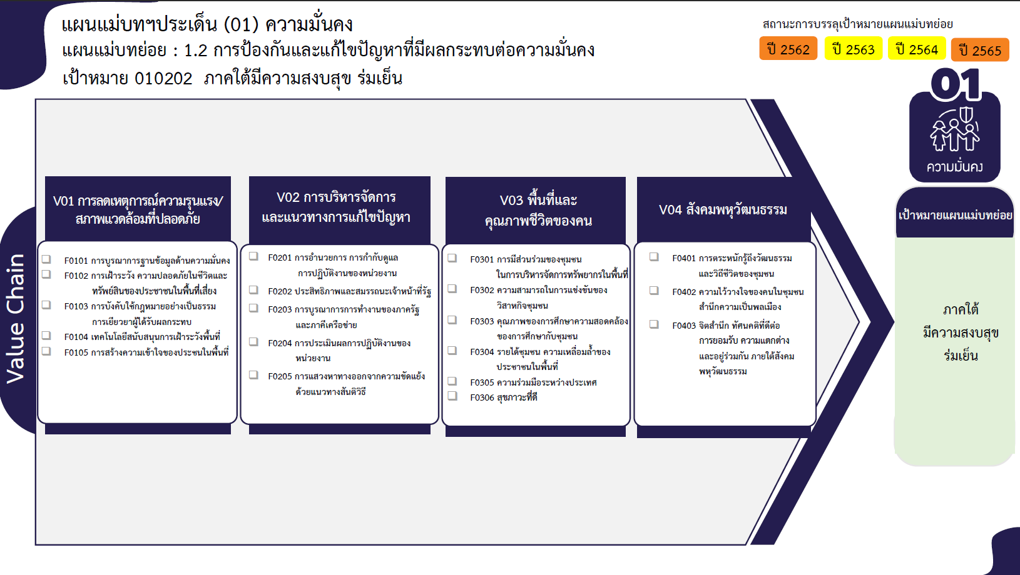
...
 | 2563 | 2564 | 2565 | 2566 | จำนวนโครงการ
 | 4 | 45 | 64 | 5 | 120
 |  | 12 | 25 |  | 37
 | 2 | 12 | 24 | 4 | 44
 | 1 | 2 | 8 |  | 11
 |  | 1 |  |  | 1
 | 1 | 18 | 7 | 1 | 27
 | 10 | 14 | 12 | 2 | 39
 | 1 | 4 | 1 |  | 6
37 โครงการ
32 โครงการ
 | 3 | 1 | 3 |  | 7
6 โครงการ
17 โครงการ
 | 3 | 7 | 5 | 1 | 17
44 โครงการ
7 โครงการ
3 โครงการ
3 โครงการ
 |  | 2 | 2 |  | 4
11 โครงการ
17 โครงการ
113 โครงการ
 | 3 |  | 1 | 1 | 5
1 โครงการ
 | 45 | 24 | 37 | 14 | 168
27 โครงการ
4 โครงการ
17 โครงการ
27 โครงการ
 | 8 | 10 | 11 | 2 | 32
5 โครงการ
1 โครงการ
2 โครงการ
1 |  |  | 1 |  | 3
รวม 120 โครงการ
40 | 37 | 8 | 13 | 11 | 113
รวม 39 โครงการ
รวม 168 โครงการ
รวม 47 โครงการ
 |  | 6 | 11 |  | 17
1 |  |  | 1 |  | 2
 |  |  |  | 1 | 1
 | 1 | 17 | 25 | 4 | 47
 | 1 | 7 | 9 |  | 17
 |  |  | 3 |  | 3
 |  | 10 | 13 | 4 | 27
44 | 60 | 100 | 138 | 25 | 374
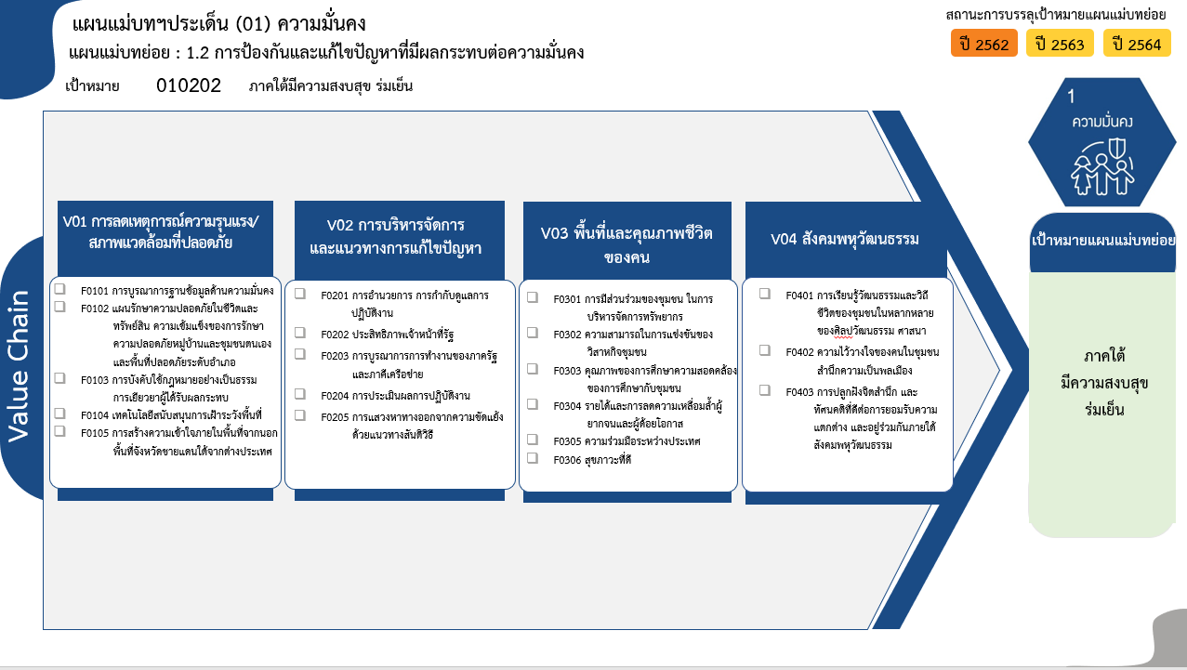
รวม 109 โครงการ
30 โครงการ
40 โครงการ
11 โครงการ
1 โครงการ
26(+1) โครงการ
รวม 37 โครงการ
รวม 155 โครงการ
รวม 46 โครงการ
6 โครงการ
6 โครงการ
16 โครงการ
4 โครงการ
5 โครงการ
31 โครงการ
3 โครงการ
101 โครงการ
17 โครงการ
2 โครงการ
1 โครงการ
15 โครงการ
3 โครงการ
28 โครงการ
รวมทั้งสิ้น 347 โครงการ

